상품제안서
캡슐 8K 5단 수동 양우산 (UPF 50+) 파우치포함 | 상품코드: S22412

 |  |  |  |  |  |  | 02-713-8555 | www.synergygift.co.kr
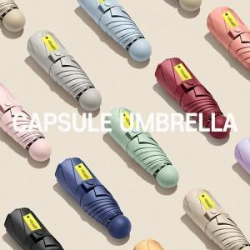

【상세/제작정보】 | <p><span style="font-size: 18.6667px;">※ 기본 실크인쇄 선택시 몰드 케이스에 작업 됩니다.</span></p>

【인쇄/포장옵션】 | [원단] 원단 실크1도, [파우치] 실크1도 / 포장지포장

【공급단가】 | 수량 | 50~ | 100~ | 300~ | 1,000~ | 3,000~
*VAT별도 | 단가 | 10,200원 | 9,900원 | 9,350원 | 8,850원 | 8,600원

【상품 URL】 | https://www.synergygift.co.kr:443/src/goods_detail.php?gdno=22412

